C IV - ASE 2016 HH, Teil 5

Statistisches Amt
für Hamburg und Schleswig-Holstein

 | STATISTISCHE BERICHTE
Kennziffer: C IV - ASE 2016 HH, Teil 5 Verfahren der Bodenbearbeitung und Wirtschaftsdünger

Verfahren der Bodenbearbeitung und
Wirtschaftsdünger in Hamburg 2016
endgültiges Ergebnis der Agrarstrukturerhebung

Herausgegeben am: 8. Juli 2019

Abb. 1a+b (S.10)
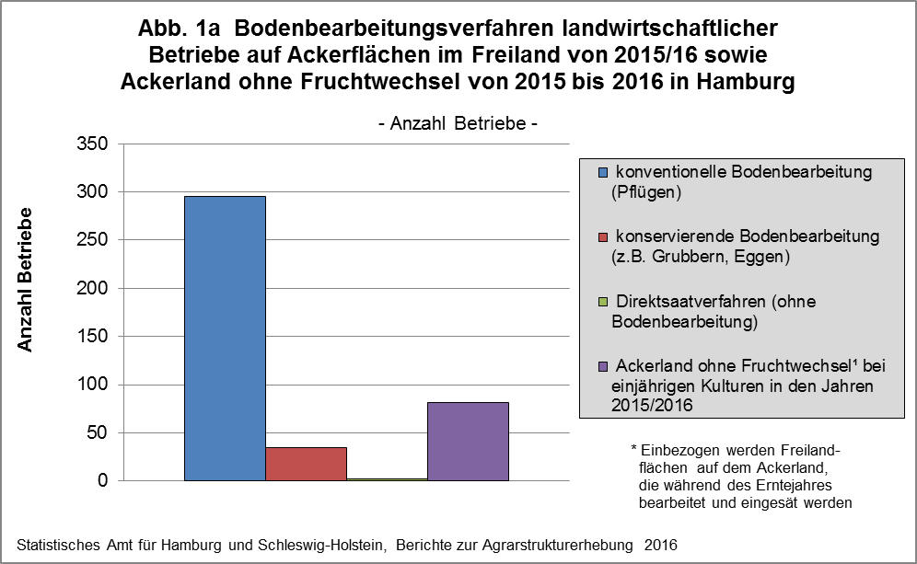

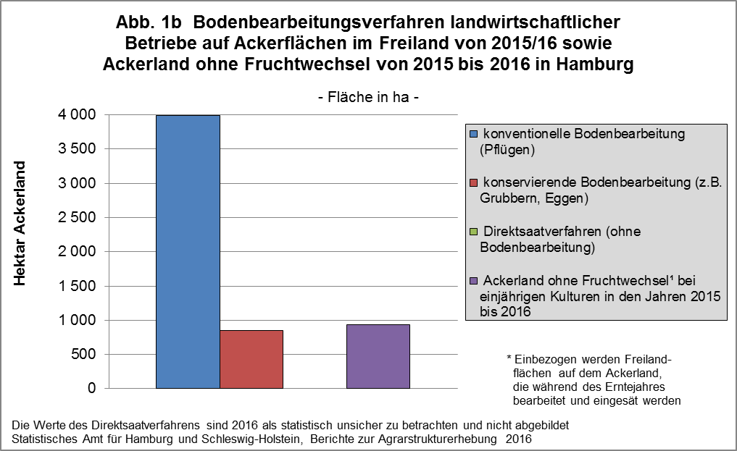

zurück zum Inhalt

Abb. 2 (S.12)
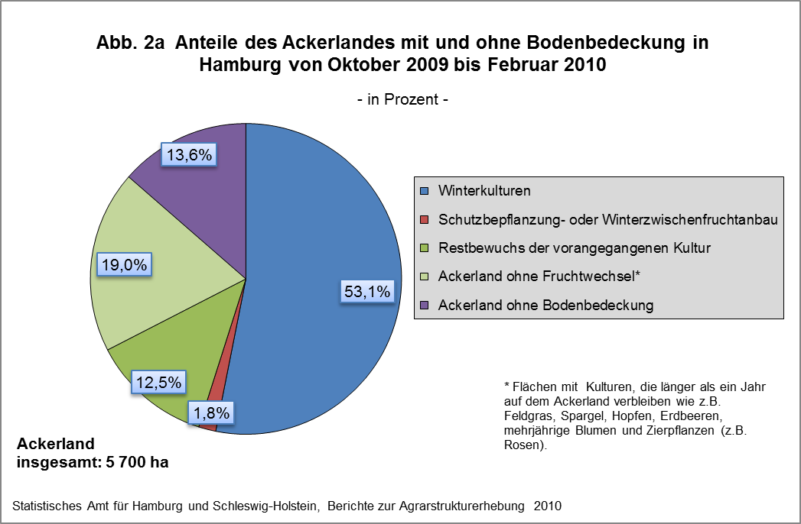

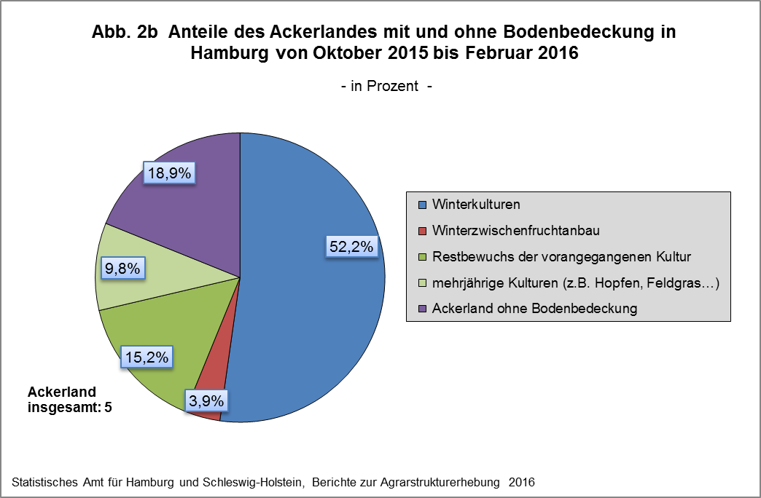

zurück zum Inhalt

Abb. 3a+b (S.15)
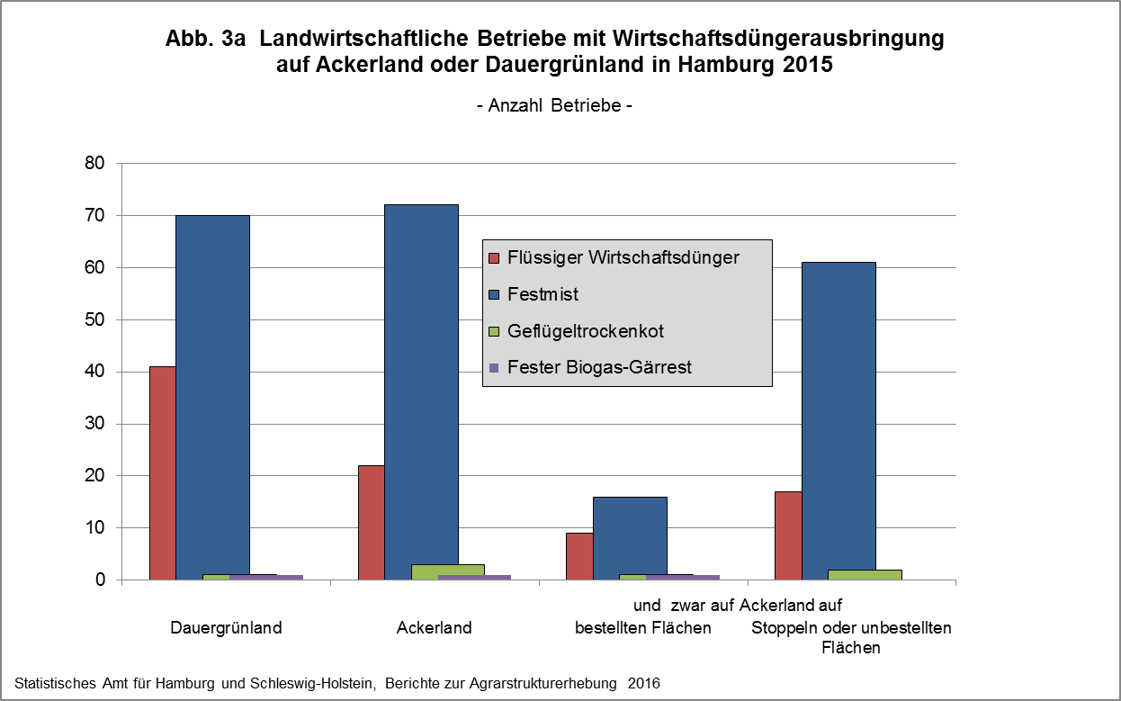

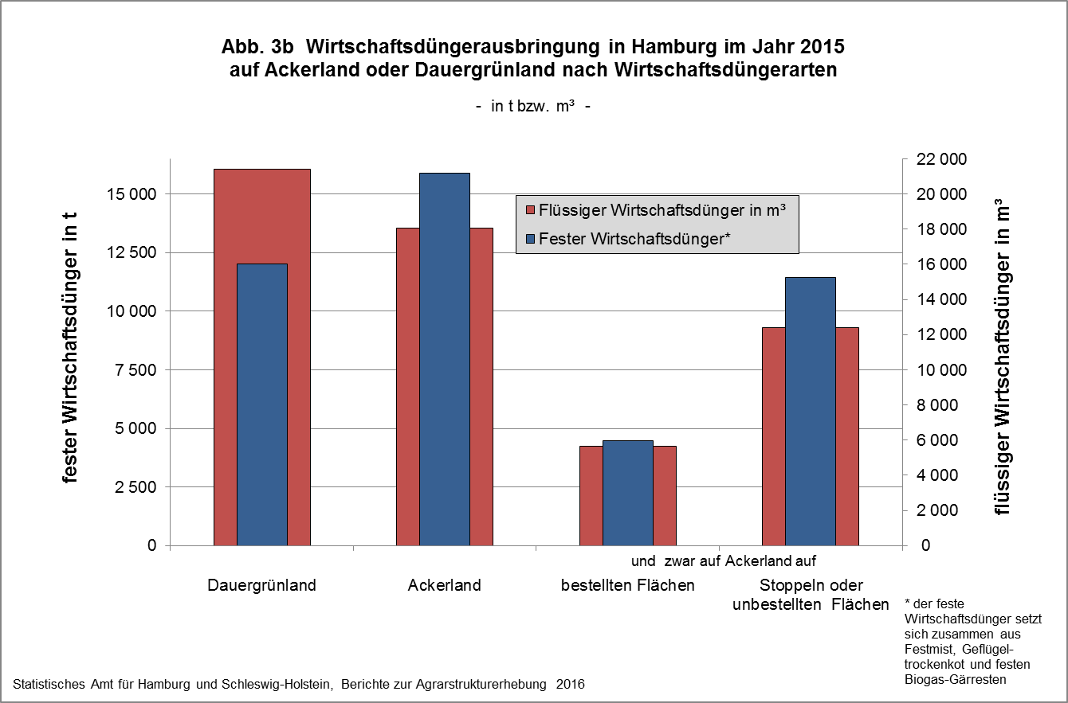

zurück zum Inhalt

Abb. 4 (S.17)
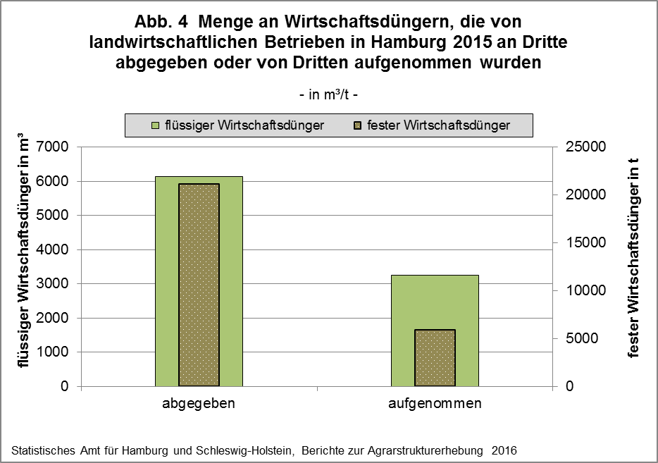

zurück zum Inhalt

Abb. 5 (S.20) (2)
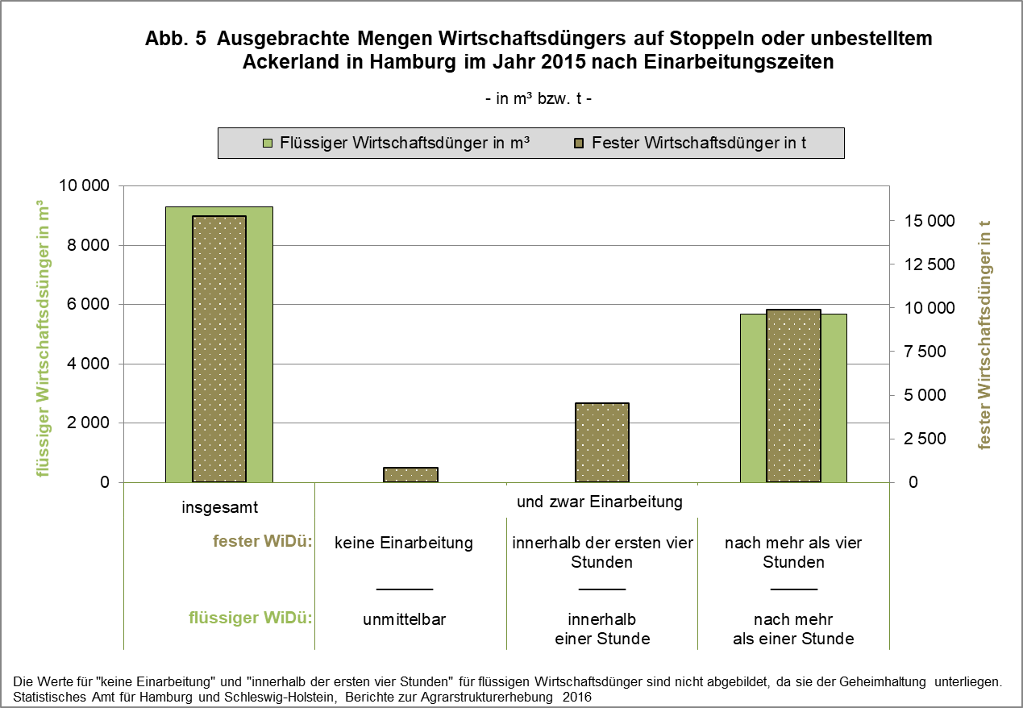

zurück zum Inhalt

